HCM
 HO CHI MINH SCHEDULE - 関西 |  |  |  |  |  |  |  |  |  |  |  |  |  |  |  | 連絡先：大阪海運 TEL：06-7730-1075/FAX：06-7730-1088

Destination: Ho Chi Minh, Vietnam
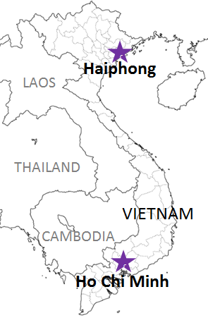
 |  |  |  |  |  |  |  |  |  |  |  |  |  |  |  |  | UPDATED : | 2024-04-26 | E
From Osaka / Kobe
VESSEL | VOY | CFS CUT |  |  |  | ETA |  |  |  | ETD |  |  |  | ETA
 |  | OSA |  | KOB |  | OSA |  | KOB |  | OSA |  | KOB |  | HCM

 |  |  |  |  |  |  |  |  |  | 0 DAYS |  | 0 DAYS |  | 8~9DAYS
ACX CRYSTAL*2 | 293S | 2024-04-26 | 金 | 2024-04-30 | 火 | - | - | 2024-05-06 | 月 | - | - | 2024-05-06 | 月 | 2024-05-18 | 土
★MANET*1 | 029S | 2024-04-30 | 火 | 2024-05-01 | 水 | 2024-05-05 | 日 | 2024-05-04 | 土 | 2024-05-05 | 日 | 2024-05-05 | 日 | 2024-05-13 | 月
★CALLAO BRIDGE*2 | 254S | 2024-05-02 | 木 | 2024-05-07 | 火 | - | - | 2024-05-09 | 木 | - | - | 2024-05-09 | 木 | 2024-05-22 | 水
OREA*1 | 053S | 2024-05-08 | 水 | 2024-05-09 | 木 | 2024-05-12 | 日 | 2024-05-11 | 土 | 2024-05-12 | 日 | 2024-05-12 | 日 | 2024-05-20 | 月
注意事項
危険品は受諾出来かねますのでご了承ください。
国内消防法該当品は搬入日に指定がございます。 事前に担当者にご確認の上、外貨にてご搬入ください。
段積み不可貨物、重量物、長尺貨物、背高貨物は 受託不可もしくは追加費用が発生する場合がございます。 詳細は担当者までお問合せ下さい。
ベトナム向けの貨物については、B/L面上にNet Weight(実重量)と Gross Weight(総重量)の記載が必要です。 記載が無い場合は荷受人様がペナルティーの対象となりますので、 Shipping Instruction上に必ずご記載をお願い致します。
貨物搬入の際には、下記３点をお願い致します。 ＊貨物にケースマークを貼付 ＊送り状に"にしてつ/大阪海運営業所扱い"と記載 ＊送り状にケースマークの記載
木材を使用した梱包等については輸入地で規制がございます。 詳細は下記ご確認ください。 http://www.maff.go.jp/pps/j/konpozai/kuni/country.html
先船のスケジュール及び船名は、予告なく変更の可能性がございます。 予め御了承をお願い致します。
記載以外の仕向け地も承っております。お問合せください!
ARICA BRIDGE*2 | 241S | 2024-05-13 | 月 | 2024-05-14 | 火 | - | - | 2024-05-16 | 木 | - | - | 2024-05-16 | 木 | 2024-05-29 | 水
HANSA OSTERBURG*1 | 103S | 2024-05-15 | 水 | 2024-05-16 | 木 | 2024-05-19 | 日 | 2024-05-18 | 土 | 2024-05-19 | 日 | 2024-05-19 | 日 | 2024-05-27 | 月
MARTINIQUE*2 | 256S | 2024-05-20 | 月 | 2024-05-21 | 火 | - | - | 2024-05-23 | 木 | - | - | 2024-05-23 | 木 | 2024-06-05 | 水
CAPE SYROS*1 | 068S | 2024-05-22 | 水 | 2024-05-23 | 木 | 2024-05-26 | 日 | 2024-05-25 | 土 | 2024-05-26 | 日 | 2024-05-26 | 日 | 2024-06-03 | 月
CALLAO BRIDGE*2 | 255S | 2024-05-27 | 月 | 2024-05-28 | 火 | - | - | 2024-05-30 | 木 | - | - | 2024-05-30 | 木 | 2024-06-12 | 水

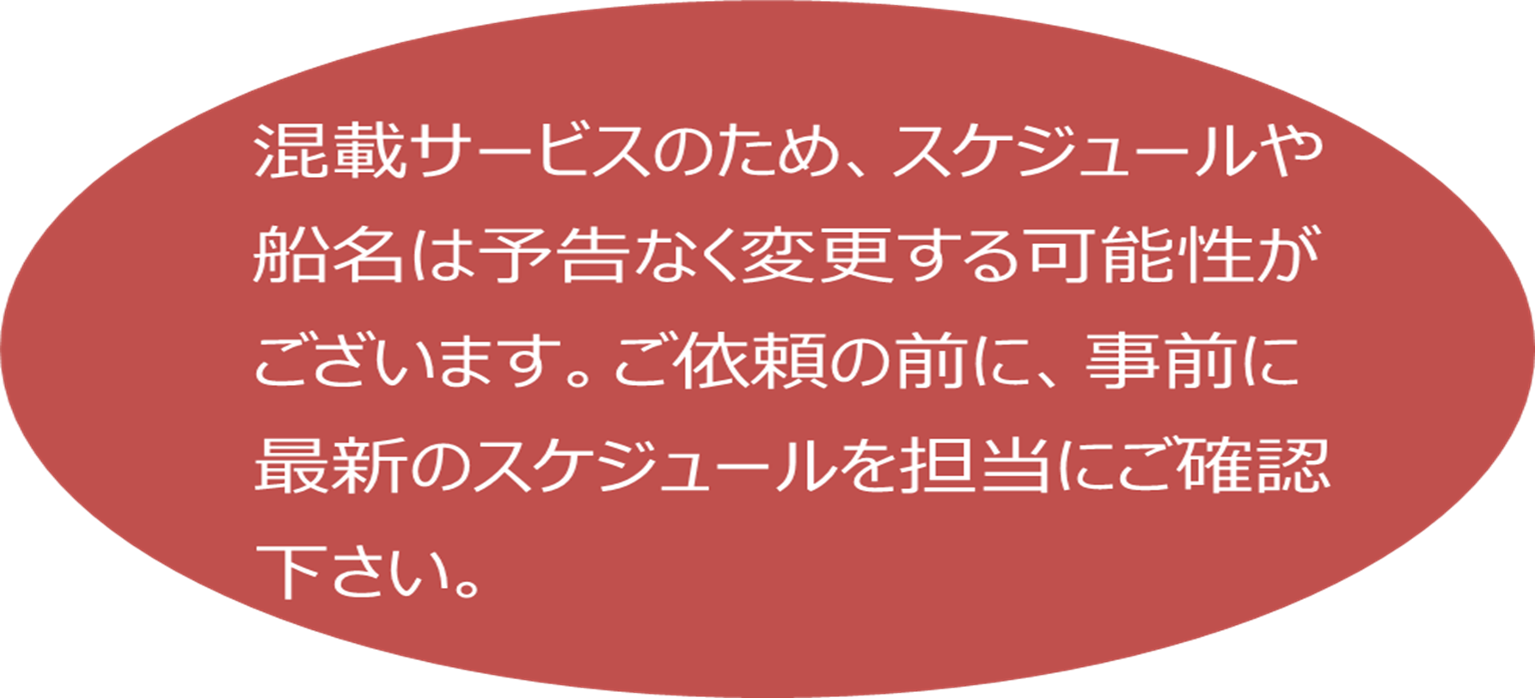
*1… SP-ITC/*2 … CATLAI
★本船名＝CUT日前倒し
※本船名＝本船変更
※本船名＝サービス無し

貨物搬入先 | 会社名 |  |  |  | 住所 / 保税名称
大阪 CFS | (株)住友倉庫 大阪南港第2営業所 KF-1 |  |  |  | 大阪府大阪市住之江区南港北1-20 |  |  |  |  |  |  |  |  |  | NACCS: 4IDG1
 |  |  |  |  | TEL : 06-6612-3701 FAX : 06-6612-4771
神戸 CFS | ㈱大森回漕店 ポートアイランドL-7上屋 |  |  |  | 神戸市中央区港島7-4 |  |  |  |  |  |  |  |  |  | NACCS: 3FDB1
 |  |  |  |  | TEL : 078-302-0562 FAX : 078-302-0564

